상품제안서
[액센] A160 5in1 시계 무드등 무선충전패드 | 상품코드: F31189

 |  |  |  |  |  |  | 02-412-0044 | www.easy1.co.kr
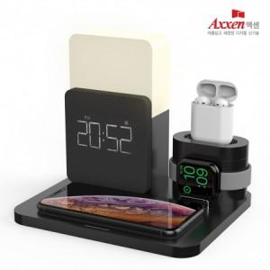

【상세/제작정보】 | <p>1박스 입수 수량 - 6개</p><p>&nbsp;</p><p>1박스 택배비 : 4,000원&nbsp;</p>

【인쇄/포장옵션】 | 레이저, 풀칼라 / 포장지포장

【공급단가】 | 수량 | 30~ | 50~ | 100~ | 300~ | 500~
*VAT별도 | 단가 | 32,020원 | 31,530원 | 30,790원 | 29,560원 | 28,330원

【상품 URL】 | https://dev.easy1.co.kr:443/src/goods_detail.php?gdno=31189

